Anex 3 Racionalización de Trá
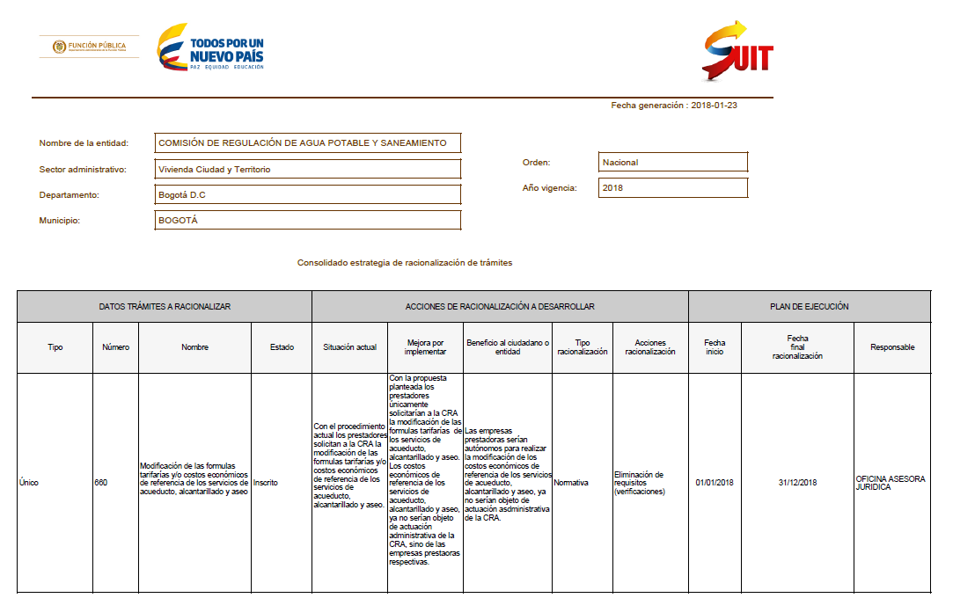
COMPONENTE 2 :PLANEACIÓN DE LA ESTRATEGIA DE RACIONALIZACIÓN |  |  |  |  |  |  |  |  |  | SEGUIMIENTO A LAS ACTIVIDADES
N° | NOMBRE DEL TRÁMITE, PROCESO O PROCEDIMIENTO | TIPO DE RACIONALIZACIÓN | ACCIÓN ESPECÍFICA DE RACIONALIZACIÓN | SITUACIÓN ACTUAL | DESCRIPCIÓN DE LA MEJORA A REALIZAR AL TRÁMITE, PROCESO O PROCEDIMIENTO | BENEFICIO AL CIUDADANO Y/O ENTIDAD | DEPENDENCIA RESPONSABLE | FECHA REALIZACIÓN |  | MONITOREO A 30 de ABRIL DE 2018 | MONITOREO A 31 de AGOSTO DE 2018 | MONITOREO A 31 de DICIEMBRE DE 2018
 |  |  |  |  |  |  |  | INICIO dd/mm/aa | FIN dd/mm/aa |  |  |  |  | %
1 | Modificación de las formulas tarifarías y/o costos económicos de referencia de los servicios de acueducto, alcantarillado y aseo | Normativas | Eliminación o reducción de requisitos | Con el procedimiento actual los prestadores solicitan a la CRA la modificación de las formulas tarifarías y/o costos económicos de referencia de los servicios de acueducto, alcantarillado y aseo. | Con la propuesta planteada los prestadores únicamente solicitarían a la CRA la modificación de las formulas tarifarías de los servicios de acueducto, alcantarillado y aseo. Los costos económicos de referencia de los servicios de acueducto, alcantarillado y aseo, ya no serían objeto de actuación administrativa de la CRA, sino de las empresas prestaoras respectivas. | Las empresas prestadoras serían autónomos para realizar la modificación de los costos económicos de referencia de los servicios de acueducto, alcantarillado y aseo, ya no serían objeto de actuación asdministrativa de la CRA. | Oficina Asesora Jurídica y Subdirección de Regulación. | 2018-01-01 | 2018-12-31 |  |  |  | Identificación trámites a racionalizar | 20 | 30 de marzo de 2016

*Este componente debe realizarse utilizando el módulo de " Gestión de Racionalización" del SUIT.

